voorblad
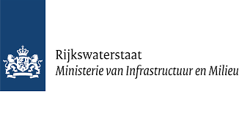
 | Studie naar verwerkingstarieven

 |  | naar introductie:

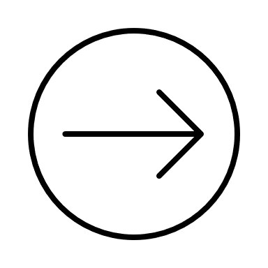

 |  | naar vragenlijst:



 |  | naar definities:

v.20230606

introductie
Studie naar verwerkingstarieven
 | Introductie |  | v.20230606

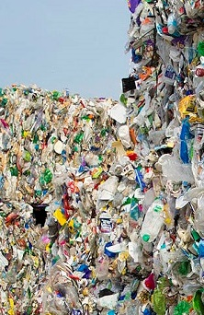 |  | Beste, Allereerst wil ik u hartelijk danken voor uw deelname aan dit onderzoek. IPR Normag doet voor Rijkswaterstaat onderzoek naar de kosten van afvalverwerking voor 32 stromen, waarvan er 19 door gemeente worden ingezameld en in deze vragenlijst staan. Het doel van dit onderzoek is om inzicht te krijgen in het poorttarief en de verwerkers. Het onderzoek zal ongeveer 10 minuten van uw tijd in beslag nemen. Er wordt vertrouwelijk met uw gegevens omgegaan en de resultaten worden geheel anoniem verwerkt. Mocht u nog vragen of opmerkingen hebben over het onderzoek, neem dan contact met mij op via 0626806181 of martenboels@iprnormag.nl. Nogmaals hartelijk dank voor uw deelname aan dit onderzoek. Met vriendelijke groet, Marten Boels Senior Adviseur IPR Normag

 |  | Vul hieronder uw gegevens in:

 | Gemeente: | GEMEENTE

 |  | Ingevuld door (voor eventuele vragen):

 | Organisatie:
 | Naam contactpersoon:
 | Telefoonnummer:
 | E-mailadres:

 | naar definities: | start vragenlijst:

